加油现场跑冒油
脚本名称：加油现场跑冒油事故应急演练
序号 | 应急阶段 | 任务名称 | 演练角色 | 三维表现 | 需要特效
1 | 事故发生 | 进入场景，加油时，小轿车旁边开始漏油 |  |  | 漏油效果
2 | 现场处置及预警 | 立即按上加油机急停按钮，挂回油枪 | 1#加油员 |  | 歹徒掉下车
3 |  | 示意顾客禁止打火启动车辆 |  | 知识点提示：告知顾客车辆启动时可能会引燃空气中油气混合物，造成火灾或爆炸。
 |  | 向站内人员示警
5 | 应急处置 | 立即赶往现场，宣布启动“加油站加油跑冒油专项应急预案” | 加油站经理
6 |  | 就近拿起灭火器监护现场
 |  | 按下加油站紧急停止按钮 | 收银员
7 |  | 信息上报 |  | 改成弹出文字框，输入上报内容的；
8 |  | 立即疏散店内及前厅顾客；
9 |  | 前往配电间关闭总电源 | 3#加油员
 |  | 协助1号推车离开加油站
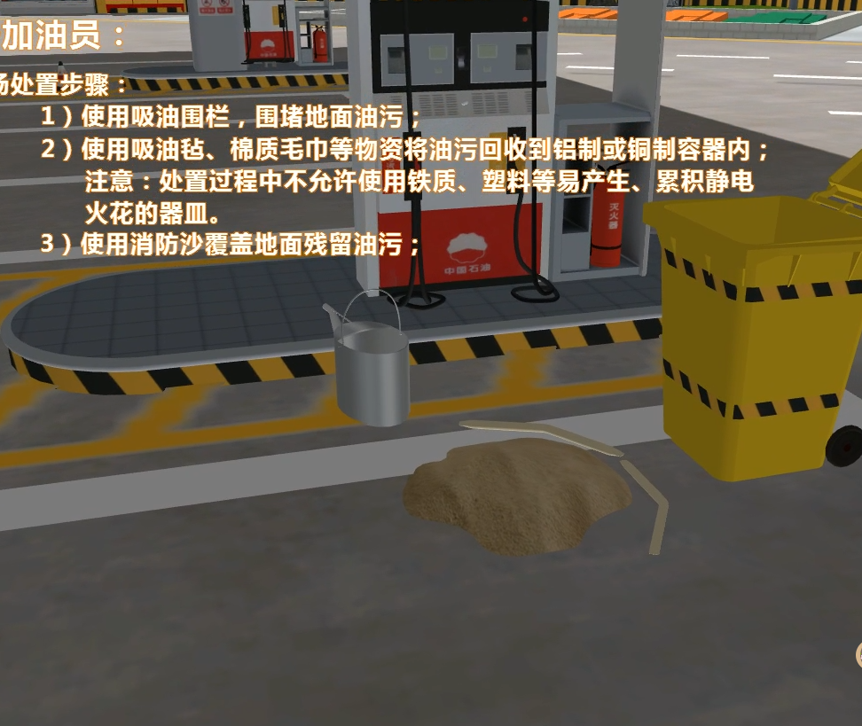
 |  | 在3#加油员的协助下推车离开加油站 | 1#加油员
10 |  | 就近拿起雪糕筒到加油站入口处警戒 | 2#加油员 |  | 使用钢叉叉人
 |  | 穿戴防护用品 | 1#加油员 | 右下角出现防毒口罩、防静电手套，选择后，换模型 | 换模型
11 |  | 设定漏油区域围堰 |  | 点击沙子，可以在三维场景中围城圈
 |  | 油品回收 |  | 1）点击吸油毡吸油； | 知识点考核： 1、使用——来进行吸油？ 吸油毡、棉质毛巾； 2、回收容器材质可选择： 铁质容器、塑料、铝制、铜制
12 |  | 残留油污回收 |  | 点击消防沙，点击油面，覆盖上
 |  | 清理现场 |  | 点击消防铲，清理现场；
13 |  | 根据现场情况，解除警戒 | 加油站经理

